참조자료
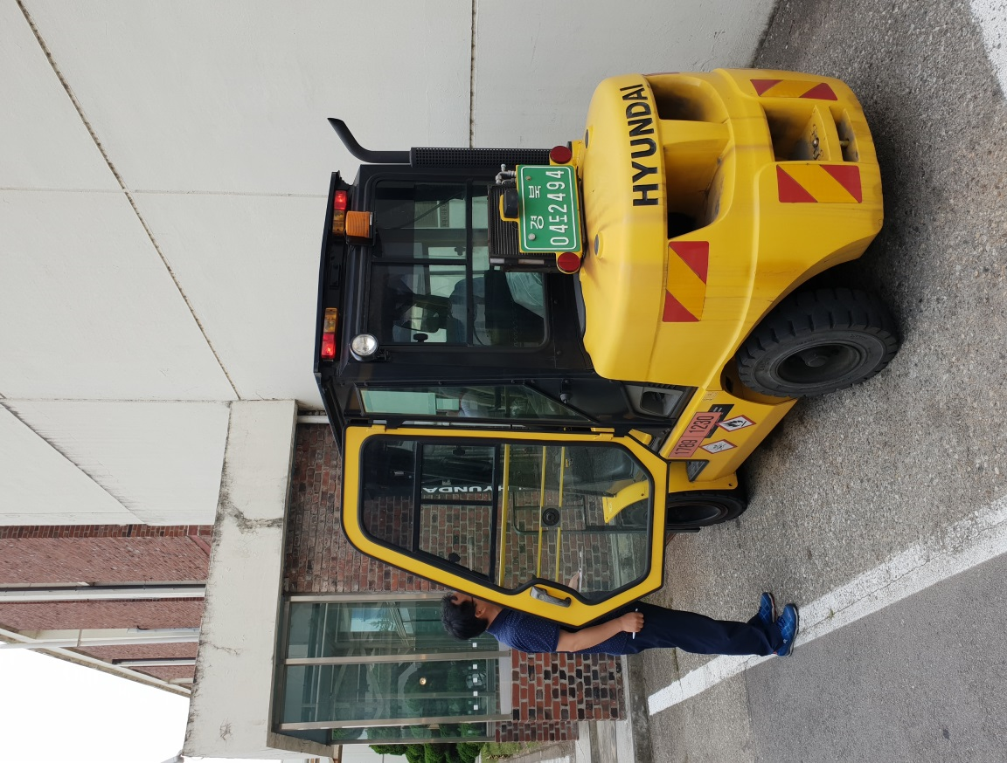
사내 제한속도
구 분 | 사내도로 |  |  | 실내
 | 정상상태 | 야간,눈,비 올때 | 커브 및 경사로
지게차 | 10Km/h | 5Km/h | 5Km/h | 4Km/h
전동대차 전동파렛트카 | 8Km/h | 4Km/h | 4Km/h | 4Km/h
크레인 | 8Km/h | 4Km/h | 4Km/h | 4Km/h

사내 지게차 이용시 운전자 정보 | 성명 | 이 석 구
 | 자격번호 | 경북 7952

지게차 차량번호(일련번호) | 지게차 용량 | 지게차 형식
경북 04도 2494 | 3.5Ton | D35S-7

